MACRO
SOLICITUD DE SUMINISTROS


BOLSAS GOLDEN Y STICKER AEREO, CERO HORAS Y COD
ROTULOS DE-PARA
BOLSAS DE SEGURIDAD
SOBREPORTE Y CAJA PORTE
STICKER DELICADO
SUMINISTROS PARA GUIAS
SUMINISTRO DE BOLSAS PARA GUIAS

Las solicitudes se generan por correo electronico al backOffice dependiendo de la regional con el formato que corresponde.

ROTULOS
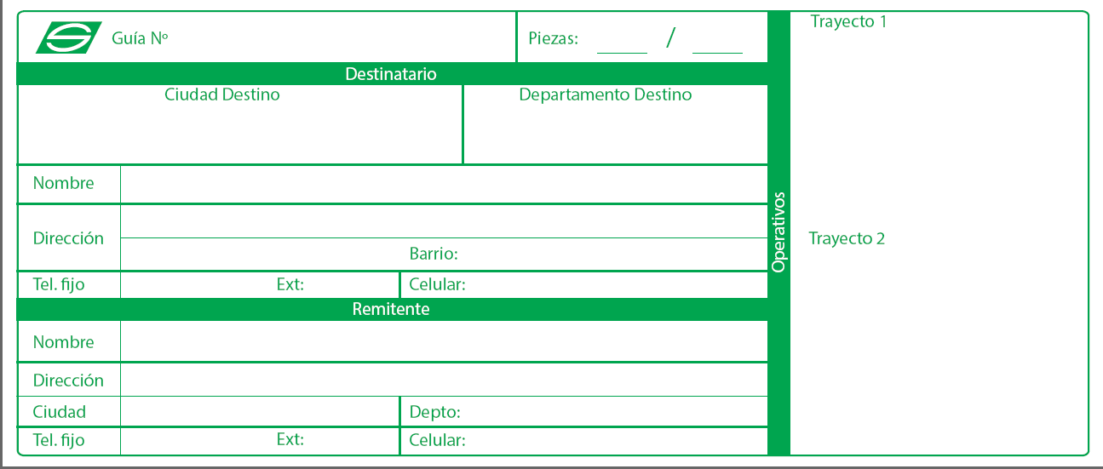
 |  | ROTULO DE-PARA | Nota: Asunto del Correo
Solicitud de Rótulos (DE-PARA) |  |  | Solicitud Suministros + Codigo Ser
Procedimiento
 |  |  | Formato para la solicitud via correo
Clientes Credito | No aplica |  | Buen dia,

C.S Directos | Centros de Soluciones Directos deben solicitarlas por sistema SAP (Código SUM1295 ) los primeros 5 días de cada mes, para ser entregados entre el 15 al 20 del mismo mes; si no tienen clave se la deben solicitar al supervisor del C.S |  | De su colaboracion con la siguiente solicitud de (………………), para el siguiente cliente crédito.

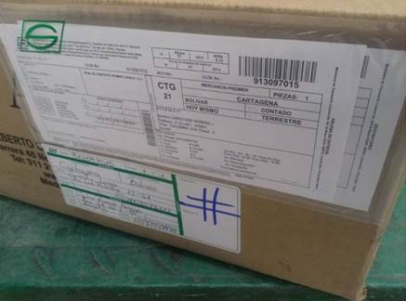
 |  | Muestra | COD SER Y/O P.S
C.S Indirectos | Estos suministros se entregaran a traves de Kit mensual, o de siembra mensual; si despues de la entrega mensual se acaban, se debe esperar a la siguiente entrega (No se toman solicitudes exporadicas) | Como se pega un rotulos en la caja | NOMBRE DE EMPRESA
 |  |  | DIRECCION:
In Company | No aplica |  | TELEFONO:
 |  |  | CIUDAD:
 |  |  | PRODUCTO:
Nota: | Minimo 100 por cada tipo de Rotulos |  | TAMAÑO:
 |  |  | CANTIDAD A SOLICITAR:

 |  |  | Gracias por su colaboración,

BOLSAS DE SEGURIDAD
 |  |  |  |  |  |  |  |  |  |  |  |  |  |  |  | CODIGO | ARTICULO | C.S Indirectos | CODIGO | ARTICULO | CREDITO
Solicitud de Bolsas de Seguridad |  |  |  |  |  |  |  |  |  |  |  |  |  |  |  | EYE0056 | CAJA MINI EYE | $ 920 | EYE0056 | CAJA MINI EYE | $ 1,150
Procedimiento |  |  |  |  |  |  |  |  |  |  |  |  |  |  |  | EYE0063 | CAJA MEDIUM | $ 1,480 | EYE0063 | CAJA MEDIUM | $ 1,850
 |  |  |  |  |  |  |  |  |  |  |  |  |  |  |  | EYE0019 | CAJA # A EYE | $ 920 | EYE0019 | CAJA # A EYE | $ 1,150
Clientes Credito | Favor canalizar la informacion con el facilitador Comercial - según corresponda |  |  |  |  |  |  |  |  |  |  |  |  |  |  | EYE0011 | CAJA # 1 EYE | $ 1,360 | EYE0011 | CAJA # 1 EYE | $ 1,700
 |  |  |  |  |  |  |  |  |  |  |  |  |  |  |  | EYE0012 | CAJA # 2 EYE | $ 1,800 | EYE0012 | CAJA # 2 EYE | $ 2,250
 |  |  |  |  |  |  |  |  |  |  |  |  |  |  |  | EYE0013 | CAJA # 3 EYE | $ 2,320 | EYE0013 | CAJA # 3 EYE | $ 2,900
C.S Directos | Centros de Soluciones Directos deben solicitarlas por SAP si no tienen clave se la deben solicitar al supervisor del C.S |  |  |  |  |  |  |  |  |  |  |  |  |  |  | EYE0014 | CAJA # 4 EYE | $ 3,040 | EYE0014 | CAJA # 4 EYE | $ 3,800
 |  |  |  |  |  |  |  |  |  |  |  |  |  |  |  | EYE0015 | CAJA # 5 EYE | $ 3,560 | EYE0015 | CAJA # 5 EYE | $ 4,450
 |  |  |  |  |  |  |  |  |  |  |  |  |  |  |  | EYE0016 | CAJA # 5A EYE | $ 4,560 | EYE0016 | CAJA # 5A EYE | $ 5,700
C.S Indirectos | Ver tarifas y anexo, Tener en cuenta que el 20% de descuento ya esta incluido en la solicitud |  |  |  |  |  |  |  |  |  |  |  |  |  |  | EYE0064 | CAJA # 5B EYE | $ 5,840 | EYE0064 | CAJA # 5B EYE | $ 7,300
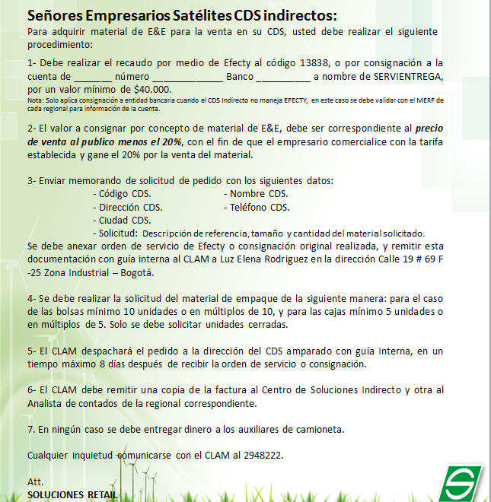
 |  |  |  |  |  |  |  |  |  |  |  |  |  |  |  | EYE0017 | CAJA # 6 EYE | $ 6,480 | EYE0017 | CAJA # 6 EYE | $ 8,100
 |  |  |  |  |  |  |  |  |  |  |  |  |  |  |  | EYE0018 | CAJA # 6A EYE | $ 9,120 | EYE0018 | CAJA # 6A EYE | $ 11,400
 |  |  |  |  |  |  |  |  |  |  |  |  |  |  |  | EYE0058 | TUBO PORTAPLANO EYE | $ 1,800 | EYE0058 | TUBO PORTAPLANO EYE | $ 2,250
 |  |  |  |  |  |  |  |  |  |  |  |  |  |  |  | EYE0023 | SOBRE BURBUJA 1/2 CARTA EYE | $ 1,360 | EYE0023 | SOBRE BURBUJA 1/2 CARTA EYE | $ 1,700
 |  |  |  |  |  |  |  |  |  |  |  |  |  |  |  | EYE0024 | SOBRE BURBUJA CARTA EYE | $ 1,520 | EYE0024 | SOBRE BURBUJA CARTA EYE | $ 1,900
 |  |  |  |  |  |  |  |  |  |  |  |  |  |  |  | EYE0025 | SOBRE BURBUJA OFICIO EYE | $ 1,800 | EYE0025 | SOBRE BURBUJA OFICIO EYE | $ 2,250
Bolsa Extra oficio |  |  |  |  |  |  |  |  |  |  |  |  |  |  |  | EYE0001 | SOBRE MANILA 1/2 CARTA EYE | $ 160 | EYE0001 | SOBRE MANILA 1/2 CARTA EYE | $ 200
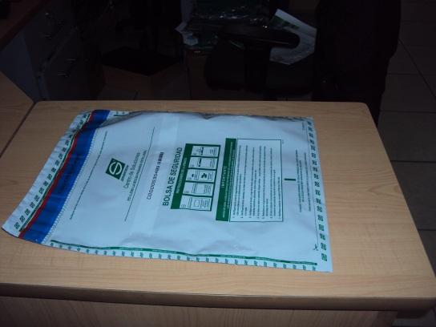
 |  |  |  |  |  |  |  |  |  |  |  |  |  |  |  | EYE0002 | SOBRE MANILA CARTA EYE | $ 200 | EYE0002 | SOBRE MANILA CARTA EYE | $ 250
 |  |  |  |  |  |  |  |  |  |  |  |  |  |  |  | EYE0003 | SOBRE MANILA OFICIO EYE | $ 320 | EYE0003 | SOBRE MANILA OFICIO EYE | $ 400
 |  |  |  |  |  |  |  |  |  |  |  |  |  |  |  | EYE0004 | SOBRE MANILA EXTRAOFICIO EYE | $ 400 | EYE0004 | SOBRE MANILA EXTRAOFICIO EYE | $ 500
 |  |  |  |  |  |  |  |  |  |  |  |  |  |  |  | EYE0005 | SOBRE MANILA RADIOGRAFIA EYE | $ 520 | EYE0005 | SOBRE MANILA RADIOGRAFIA EYE | $ 650
 |  |  |  |  |  |  |  |  |  |  |  |  |  |  |  | SUM0426 | BOLSA LOGO TRANSPARENTE | $ 160 | SUM0426 | BOLSA LOGO TRANSPARENTE | $ 200
 |  |  |  |  |  |  |  |  |  |  |  |  |  |  |  | EYE0050 | BOLSA SEGURIDAD CHEQUERA CON | $ 240 | EYE0050 | BOLSA SEGURIDAD CHEQUERA CON | $ 350
 |  |  |  |  |  |  |  |  |  |  |  |  |  |  |  | EYE0073 | BOLSA VALORES CARTA EYE | $ 640 | EYE0073 | BOLSA VALORES CARTA EYE | $ 800
 |  |  |  |  |  |  |  |  |  |  |  |  |  |  |  | EYE0074 | BOLSA VALORES OFICIO EYE | $ 800 | EYE0074 | BOLSA VALORES OFICIO EYE | $ 1,000
 |  |  |  |  |  |  |  |  |  |  |  |  |  |  |  | EYE0075 | BOLSA VALORES EXTRAOFICIO EYE | $ 1,120 | EYE0075 | BOLSA VALORES EXTRAOFICIO EYE | $ 1,400
 |  |  |  |  |  |  |  |  |  |  |  |  |  |  |  | EYE0038 | BOLSA POLIETILIENO BURBUJA | $ 800 | EYE0038 | BOLSA POLIETILIENO BURBUJA | $ 1,000
 |  |  |  |  |  |  |  |  |  |  |  |  |  |  |  | EYE0040 | SOBREPORTE NORMAL | $ 560 | EYE0040 | SOBREPORTE NORMAL | $ 700
 |  |  |  |  |  |  |  |  |  |  |  |  |  |  |  | EYE0041 | SOBREPORTE GRANDE | $ 560 | EYE0041 | SOBREPORTE GRANDE | $ 1,700
Bolsa Carta y Oficio |  |  |  |  |  |  |  |  |  |  |  |  |  |  |  | EYE0029 | ROTULO DE-PARA PEQUEÑO EYE | $ 160 | EYE0029 | ROTULO DE-PARA PEQUEÑO EYE | $ 200
 |  |  |  |  |  |  |  |  |  |  |  |  |  |  |  | EYE0030 | ROTULO DE-PARA GRANDE EYE | $ 200 | EYE0030 | ROTULO DE-PARA GRANDE EYE | $ 250
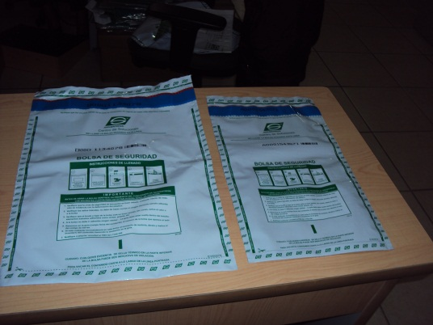
 |  |  |  |  |  |  |  |  |  |  |  |  |  |  |  | EYE0027 | ROTULO DELICADO EYE | $ 120 | EYE0027 | ROTULO DELICADO EYE | $ 150
 |  |  |  |  |  |  |  |  |  |  |  |  |  |  |  | EYE0028 | ROTULO MANIPULE CON CUIDADO EY | $ 120 | EYE0028 | ROTULO MANIPULE CON CUIDADO EY | $ 150
 |  |  |  |  |  |  |  |  |  |  |  |  |  |  |  | EYE0026 | ROTULO FRAGIL EYE | $ 120 | EYE0026 | ROTULO FRAGIL EYE | $ 150
 |  |  |  |  |  |  |  |  |  |  |  |  |  |  |  | EYE0031 | ROTULO ESTE LADO ARRIBA EYE | $ 120 | EYE0031 | ROTULO ESTE LADO ARRIBA EYE | $ 150
 |  |  |  |  |  |  |  |  |  |  |  |  |  |  |  | EYE0032 | ROTULO URGENTE EYE | $ 120 | EYE0032 | ROTULO URGENTE EYE | $ 150
 |  |  |  |  |  |  |  |  |  |  |  |  |  |  |  | EYE0042 | CINTA CRESS VERDE EYE | $ 5,000 | EYE0042 | CINTA CRESS VERDE EYE | $ 6,250
 |  |  |  |  |  |  |  |  |  |  |  |  |  |  |  | EYE0043 | ZUNCHO CRESS X 100 MTS EYE | $ 28,160 | EYE0043 | ZUNCHO CRESS X 100 MTS EYE | $ 35,200
 |  |  |  |  |  |  |  |  |  |  |  |  |  |  |  | EYE0044 | GRAPA ZUNCHO EYE | $ 5,880 | EYE0044 | GRAPA ZUNCHO EYE | $ 7,350
 |  |  |  |  |  |  |  |  |  |  |  |  |  |  |  | EYE0062 | BOLSA DE PLASTICO TUBULAR DE 5 | $ 0 | EYE0054 | CAJA_PORTE_EYE | $ 1,350
 |  |  |  |  |  |  |  |  |  |  |  |  |  |  |  | EYE0065 | GUACAL No.5 | $ 0 | EYE0009 | GRAPA # 17 | $ 119,850
 |  |  |  |  |  |  |  |  |  |  |  |  |  |  |  | EYE0057 | GUACAL 5A EYE | $ 0 | EYE0010 | GRAPA # 20 | $ 119,850
 |  |  |  |  |  |  |  | solucionespacking@servientrega.com |  |  |  |  | solo autorizado |  |  | EYE0066 | GUACAL No.5B | $ 0 | EYE0055 | CARTON CORRUGADO | $ 176,900
 |  |  |  |  |  |  |  |  |  |  |  |  |  |  |  | EYE0067 | GUACAL No.6 | $ 0 | EYE0006 | ICOPOR 5CM EYE | $ 14,750
 |  |  |  |  |  |  |  |  |  |  |  |  |  |  |  | EYE0068 | GUACAL No.6A | $ 0 | EYE0007 | ICOPOR 8MM EYE | $ 23,800
 |  |  |  |  |  |  |  |  |  |  |  |  |  |  |  | EYE0097 | CAJA V (14.6 x 14.6 x 39) | $ 0 | EYE0008 | ICOPOR 8CM | $ 2,700
CIUDAD | DEPARTAMENTO | CODIGO SER O CODIGO CENTRO DE SOLUCIONES | NOMBRE DEL CLIENTE O CENTRO DE SOLUCIONES | DIRECCIÓN | TELEFONO | CANTIDAD BOLSA ADHESIVA LARGA | CANTIDAD BOLSA ADHESIVA CORTA | PAPEL BOND | ROLLOS 10*21 | CINTA ZEBRA | ROLLOS 9*12 | ROLLOS 10*17 | ROLLOS 10*17 CORE 3 | ROLLOS 10*21 CORE 3 | ZEBRA CORE 3 | EYE0054 | CAJA_PORTE_EYE | $ 1,080 | EYE0046 | POLIETILENO BURBUJA | $ 102,100
 |  |  |  |  |  |  |  |  |  |  |  |  |  |  |  | EYE0009 | GRAPA # 17 | $ 95,880 | EYE0020 | PELICULA STRECH 15 CM | $ 20,400
 |  |  |  |  |  |  |  |  |  |  |  |  |  |  |  | EYE0010 | GRAPA # 20 | $ 95,880 | EYE0021 | PELICULA STRECH 30 CM | $ 37,400
 |  |  |  |  |  |  |  |  |  |  |  |  |  |  |  | EYE0055 | CARTON CORRUGADO | $ 141,520 | EYE0022 | PELICULA STRECH 50 CM | $ 62,400
 |  |  |  |  |  |  |  |  |  |  |  |  |  |  |  | EYE0006 | ICOPOR 5CM EYE | $ 11,800
 |  |  |  |  |  |  |  |  |  |  |  |  |  |  |  | EYE0007 | ICOPOR 8MM EYE | $ 19,040
 |  |  |  |  |  |  |  |  |  |  |  |  |  |  |  | EYE0008 | ICOPOR 8CM | $ 2,160
 |  |  |  |  |  |  |  |  |  |  |  |  |  |  |  | EYE0046 | POLIETILENO BURBUJA | $ 81,680
 |  |  |  |  |  |  |  |  |  |  |  |  |  |  |  | EYE0020 | PELICULA STRECH 15 CM | $ 16,320
 |  |  |  |  |  |  |  |  |  |  |  |  |  |  |  | EYE0021 | PELICULA STRECH 30 CM | $ 29,920
 |  |  |  |  |  |  |  |  |  |  |  |  |  |  |  | EYE0022 | PELICULA STRECH 50 CM | $ 49,920
 |  |  |  |  |  |  |  |  |  |  |  |  |  |  |  | SUM1128 | BOLSA GOLDEN LOGO | $ 0
 |  |  |  |  |  |  |  |  |  |  |  |  |  |  |  | PROV001 | BOLSA LOGO TRANSPARENTE | $ 0
 |  |  |  |  |  |  |  |  |  |  |  |  |  |  |  | PROV002 | BOLSA OPACA CON LOGO OFICIO | $ 0
 |  |  |  |  |  |  |  |  |  |  |  |  |  |  |  | PROV003 | BOLSA GOLDEN LOGO | $ 0
 |  |  |  |  |  |  |  |  |  |  |  |  |  |  |  | PROV004 | BOLSA SERVIENTREGA LOGO | $ 0
 |  |  |  |  |  |  |  |  |  |  |  |  |  |  |  | PROV005 | BOLSA LOGO | $ 0
 |  |  |  |  |  |  |  |  |  |  |  |  |  |  |  | SUM0757 | SERVIMENSAJES | $ 0
 |  |  |  |  |  |  |  |  |  |  |  |  |  |  |  | EYE101 | BOLSA SEGURIDAD IMPRESO LOGO V - EXTRA OFICIO | $ 0
 |  |  |  |  |  |  |  |  |  |  |  |  |  |  |  | EYE0101 | SOBREPORTE EN PLASTICO | $ 0
 |  |  |  |  |  |  |  |  |  |  |  |  |  |  |  | SERV001 | SERVIMENSAJES | $ 0
 |  |  |  |  |  |  |  |  |  |  |  |  |  |  |  | SUM0757 | SERVIMENSAJES | $ 0

SOBREPORTE y CAJA PORTE
Solicitud de Sobres Sobreporte y CajaPorte
Procedimiento |  | Sobreportes
Clientes Credito | para clientes crédito únicamente enviar correo a soluciones.packing@servientrega.com BackOffice (Dependiendo de la regional)

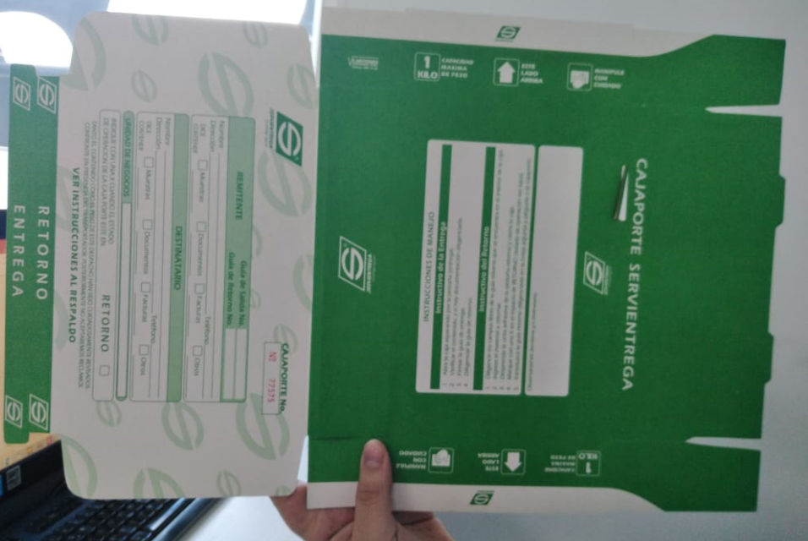
 |  | 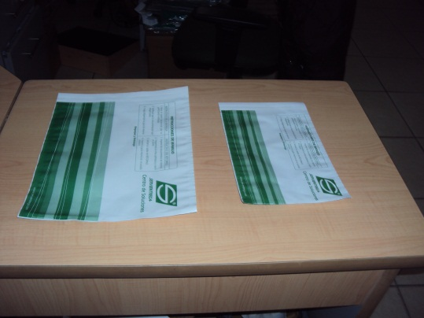
C.S Directos | Centros de Soluciones Directos deben solicitarlas por SAP si no tienen clave se la deben solicitar al supervisor del C.S - realizar pedidos antes del 5 dia de cada mes

C.S Indirectos
 | Los C.S. indirectos no prestan este servicio.

Nota | Esta solicitud NO se debe enviar con el aprovisionamiento de guías sobreporte

 |  | ARTICULO | CANT. MIN.
Nota: Asunto del Correo |  | SOBREPORTE NORMAL | 50
Solicitud Suministros + Codigo Ser |  | SOBREPORTE GRANDE | 50

Formato para la solicitud via correo
Buen día,

Cordial saludo de éxito,

Su colaboración con la solicitud de Sobres Sobreporte para el cliente

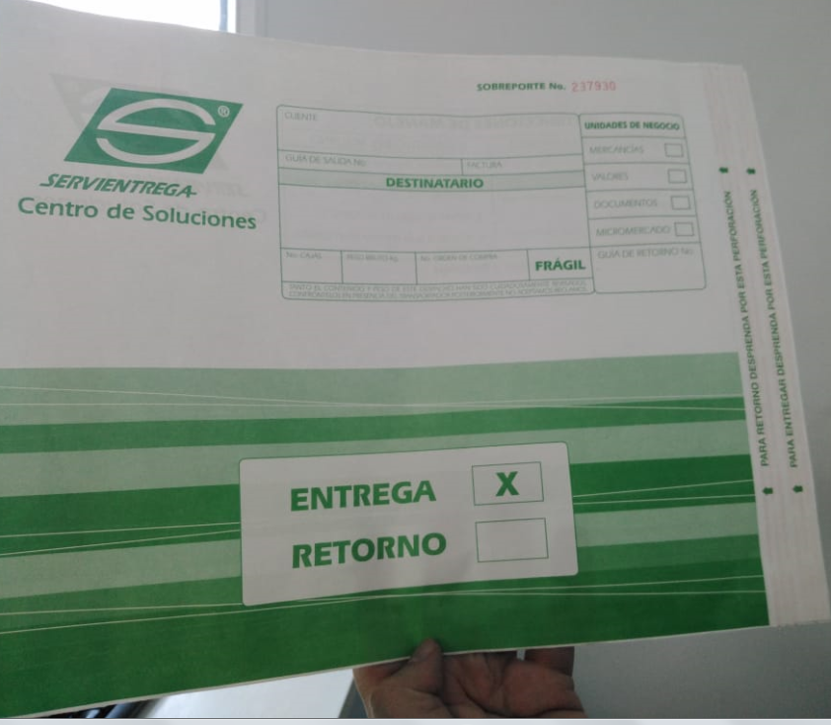
COD SER:
NOMBRE DE LA EMPRESA:
CIUDAD:
DIRECCION:
TELEFONO:
CONTACTO:
PRODUCTO:
CANTIDAD:
TAMAÑO (OFICIO-CARTA):
OBSERVACIONES:

Gracias por su colaboración,

Sticker delicado
Solicitud Sticker Delicado
Procedimiento
Clientes Credito | Favor canalizar esta solicitud con el Facilitador Comercial - Según Corresponda.
 |  |  |  |  |  |  |  |  |  |  |  | STIKER AEREO | COSTA (ROJO)

C.S Directos | Centros de Soluciones Directos deben solicitarlas por SAP si no tienen clave se la deben solicitar al supervisor del C.S - realizar pedidos antes del 5 dia de cada mes |  | CIUDAD / MUNICIPIO | DEPARTAMENTO | CODIGO SER / CÓDIGO CDS | NOMBRE DEL CLIENTE / CÓDIGO CDS | DIRECCIÓN | TELEFONO | CANTIDAD BOLSA TIPO SEGURIDAD (GOLDEN) MEDIA CARTA | CANTIDAD BOLSA TIPO SEGURIDAD (GOLDEN) OFICIO | CANTIDAD BOLSA TIPO SEGURIDAD (GOLDEN) EXTRAOFICIO | ROTULO AÉREO |  | ROTULO CERO HORAS | ROTULO C.O.D
 |  |  |  |  |  |  |  |  |  |  |  | CIUDAD | CANTIDAD

C.S Indirectos | Los C.S indirectos mensualmente se les envia un Kit (Ver Kit) - No tiene ningun Costo, si es el caso no llego el kit, enviar correo de recomendacion a FABIAN ALEXANDER ARANGO SERRANO (fabian.arango@servientrega.com) Si se agotan por favor direccionar al P.S con el Supervisor encargado. Para el aprovisionamiento de los C.S fuera de bogota (Ver Anexo)
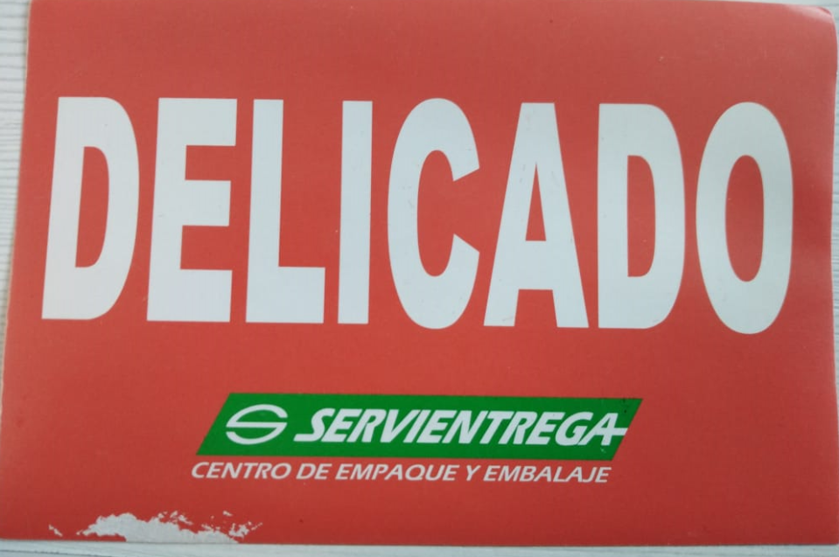

 |  |  |  |  |  |  | 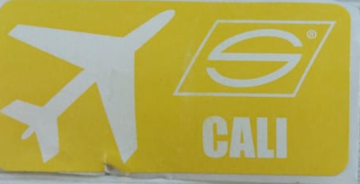 |  |  | 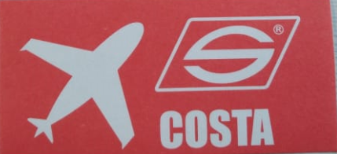

 |  |  |  |  |  |  |  |  | 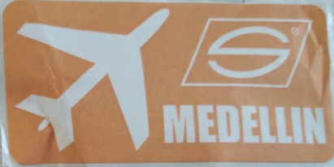

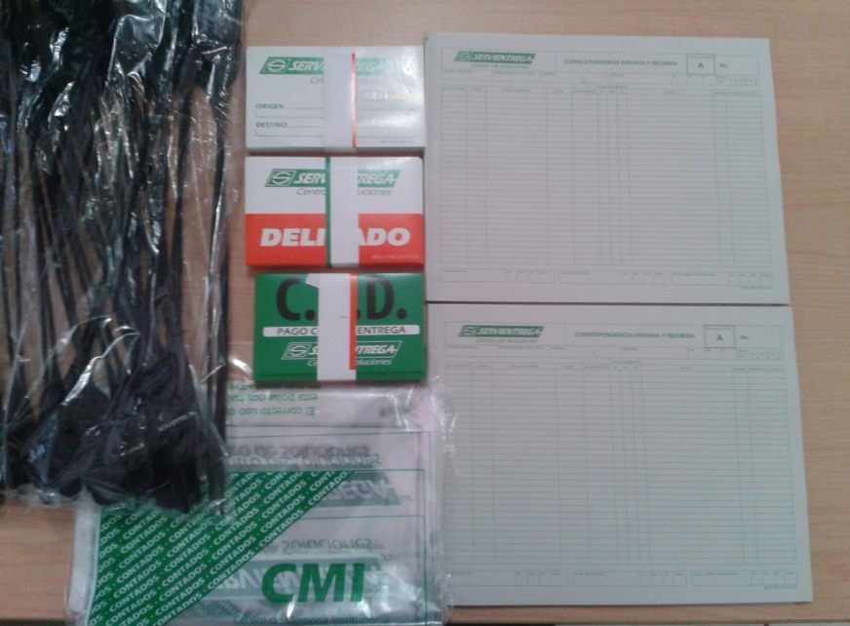
KITS
SUM1213
KIT C.S.I._2 ( 2 cara A, 100 deli,100 Ori-Des, 100 C.O.D )
ARTICULO | DESCRIPCION | CANTIDAD
SUM0174 | TALONARIO PLANILLA CORRESPONDENCIA CARA A | 2
SUM0149 | ROTULO ORIGEN DESTINO | 100
SUM0140 | ROTULO ADHESIVO DELICADO | 100
SUM0145 | ROTULO C.O.D. | 100
SUM1295 | ROTULO DE - PARA | 100
COMPLEMENTO PARA EL KIT
SUM1192 | BOLSA CMI | 30
SUM1189 | PRECINTO CENTRO DE SOLUCIONES PQTE X 35 | 1

Formato para la solicitud via correo

Cordial saludo,

De su colaboracion con la siguiente solicitud de Sticker delicado, para el siguiente cliente (…………..).

COD SER Y/O P.S:
NOMBRE PUNTO DE SERVICIO O EMPRESA:
DIRECCION:
TELEFONO:
CIUDAD:
PRODUCTO:
TAMAÑO:
CANTIDAD A SOLICITAR:

Gracias por su colaboración,

Suministros para guias
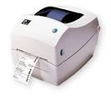
Solicitud de Suministros para guias |  |  |  |  | ¿Cuáles son los suministros? |  |  |  |  |  |  |  |  |  |  |  |  | Formato para la solicitud via correo
Procedimiento |  |  |  |  | Tipo | Descripcion |  | Referencia
 |  |  |  |  | Rollos | Sticker 10*12 y 10*17 para siscli ,sisclime y sisclinet 10*21 (Clientes Credito) |  | Aplica para guias Sticker Virtual
Clientes Credito | Si realizan solicitud de guias por sismilenio, Dejar en observaciones el tipo de Suministro requerido según corresponda. Si el cliente se comunica y desea solo la solicitud de suministro se envia correo al señor alfonso.rodriguez@servientrega.com, BackOffice (Dependiendo de la regional) |  |  |  | Resmas | Papel troquelado |  | Aplica para guias Virtual Bond |  |  |  |  |  |  |  |  |  | Cordial saludo de éxito,
 |  |  |  |  | Cintas | Toner para impresora |  | Zebra
 |  |  |  |  |  |  |  |  |  |  |  |  |  |  |  |  |  | De su colaboración con la solicitud de (……………….) para el cliente
C.S Directos | Si realizan solicitud de guias por sismilenio, Dejar en observaciones el tipo de Suministro requerido según corresponda. Si el cliente se comunica y desea solo la solicitud de suministro se envia correo al señor alfonso.rodriguez@servientrega.com BackOffice (Dependiendo de la regional) |  |  |  | Nota: Asunto del Correo
 |  |  |  |  | Solicitud Suministros + Codigo Ser -- Codigo C.S -- Centro de costos (Cliente interno) |  |  |  |  |  |  |  |  |  |  |  |  | COD SER:
 |  |  |  |  |  |  |  |  |  |  |  |  |  |  |  |  |  | NOMBRE DE LA EMPRESA O PUNTO DE SERVICIO:
C.S Indirectos | Si realizan solicitud de guias por sismilenio, Dejar en observaciones el tipo de Suministro requerido según corresponda. Si el cliente se comunica y desea solo la solicitud de suministro se envia correo al señor alfonso.rodriguez@servientrega.com BackOffice (Dependiendo de la regional) | CIUDAD | DEPARTAMENTO | CODIGO SER O CODIGO CENTRO DE SOLUCIONES | NOMBRE DEL CLIENTE O CENTRO DE SOLUCIONES | DIRECCIÓN | TELEFONO | CANTIDAD BOLSA ADHESIVA LARGA | CANTIDAD BOLSA ADHESIVA CORTA | PAPEL BOND | ROLLOS 10*21 | CINTA ZEBRA | ROLLOS 9*12 | ROLLOS 10*17 | ROLLOS 10*17 CORE 3 | ROLLOS 10*21 CORE 3 | ZEBRA CORE 3 | CIUDAD:
 |  |  |  |  |  |  |  |  |  |  |  |  |  |  |  |  |  | DIRECCION:
 |  |  |  |  |  |  |  |  |  |  |  |  |  |  |  |  |  | TELEFONO:
 |  |  |  |  |  |  |  |  |  |  |  |  |  |  |  |  |  | CONTACTO:
 |  |  |  |  |  |  |  |  |  |  |  |  |  |  |  |  |  | PRODUCTO:
 |  |  |  |  |  |  |  |  |  |  |  |  |  |  |  |  |  | CANTIDAD:
 |  |  |  |  |  |  |  |  |  |  |  |  |  |  |  |  |  | Gracias por su colaboración,

Impresora Zebra

Suministros de Bolsas para guia
 |  |  |  |  |  |  |  | Muestra
Solicitud de Bolsas Para Guias |  |  |  |  |  |  |  | Como se ve la Guia Adhesiva en caja |  |  |  |  |  |  |  | Nota: Asunto del Correo
Procedimiento |  |  |  |  |  |  |  |  |  |  |  |  |  |  |  | Solicitud Suministros + Codigo Ser -- Codigo C.S -- Centro de costos (Cliente interno)

Clientes Credito | Estos suministros no tienen valor y se solicitan al correo del BackOffice (Dependiendo de la regional) Nota: Ellos son los UNICOS encargados de despachar el parcial del dia a los correos alfonso.rodriguez@servientrega.com - sandra.gonzalez@servientrega.com |  |  |  |  |  |  |  |  |  |  |  | Larga Cliente
 |  |  |  |  |  |  |  |  |  |  |  |  | Crota para CDS
C.S Directos | Estos suministros no tienen valor y se solicitan al correo del BackOffice (Dependiendo de la regional) Nota: Ellos son los UNICOS encargados de despachar el parcial del dia a los correos alfonso.rodriguez@servientrega.com - sandra.gonzalez@servientrega.com

C.S Indirectos | Estos suministros no tienen valor y se solicitan al correo del BackOffice (Dependiendo de la regional) Nota: Ellos son los UNICOS encargados de despachar el parcial del dia a los correos alfonso.rodriguez@servientrega.com - sandra.gonzalez@servientrega.com |  |  |  |  |  |  |  | Bolsa Guia- Adhesiva
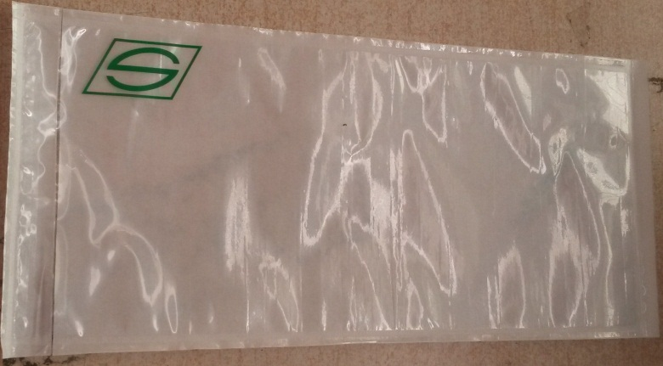
Nota: | Minimo 100

CIUDAD | DEPARTAMENTO | CODIGO SER O CODIGO CENTRO DE SOLUCIONES | NOMBRE DEL CLIENTE O CENTRO DE SOLUCIONES | DIRECCIÓN | TELEFONO | CANTIDAD BOLSA ADHESIVA LARGA | CANTIDAD BOLSA ADHESIVA CORTA | PAPEL BOND | ROLLOS 10*21 | CINTA ZEBRA | ROLLOS 9*12 | ROLLOS 10*17 | ROLLOS 10*17 CORE 3 | ROLLOS 10*21 CORE 3 | ZEBRA CORE 3

